ケース1
1 | 未ログイン状態でログイン画面に遷移

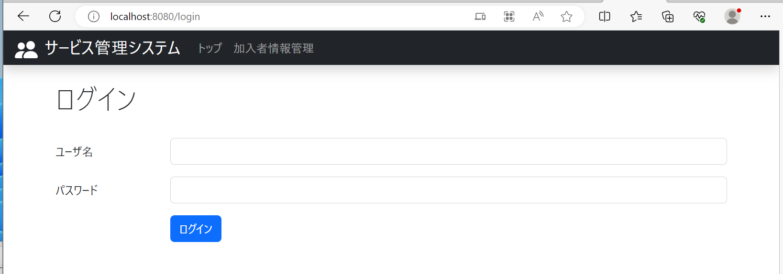

No.1：タブバー右側にログアウトリンクが
表示されていないこと

ケース2
2 | ユーザ名・パスワードを入力してログイン

No.2：タブバー右側にログアウトリンクが
表示されていること

ケース3
3 | トップ画面以外のページに遷移

No.3：タブバー右側にログアウトリンクが
表示されていること

ケース4
4 | ログアウトリンクを押下

No.4：ログイン画面に遷移すること

No.5：ログアウトリンクが表示されていないこと

No.6：ログイン状態が解除されること

